상품제안서
멀티트래블킹 파우치 | 상품코드: F25362

 |  |  |  |  |  |  | 02-412-0044 | www.easy1.co.kr
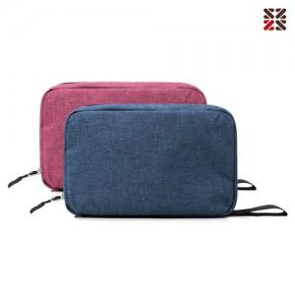

【상세/제작정보】 | 실크인쇄 ; 100개시아 무료, 100개미만 별도문의 /별도 케이스 추가- 별도문의

【인쇄/포장옵션】 | 실크 / OPP(비닐)

【공급단가】 | 수량 | 100~ | 300~ | 500~ | 1,000~ | 3,000~
*VAT별도 | 단가 | 6,250원 | 6,150원 | 6,000원 | 5,850원 | 5,750원

【상품 URL】 | http://www.easy1.co.kr/src/goods_detail.php?gdno=25362

